Data Flow
 | Data Flow 採用ファイルの選択は Layer① IFクラウド機の上だけで行う
 | Layer③は当日・翌日以降を毎日出す（ここでは選ばない）。採用するファイルは Layer① IFクラウド機の上だけで選ぶ：当日が指定時刻までに作成済なら当日、障害または未作成なら昨日の【翌日以後】。選んだ1本だけ自動発注GCSへ。

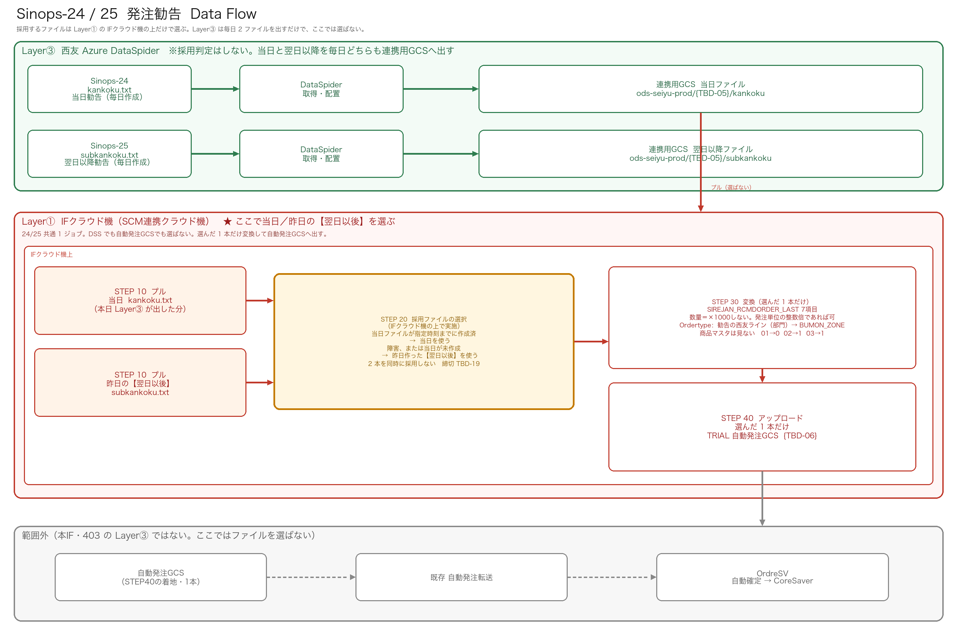

■ Data Flow ノード定義（Server／IP／テーブル／ファイル）
図の各箱に対応。IP・正式ホストは未確定を TBD-DF-xx とし、09 シートと同一IDで管理。本機は Cloud Run Jobs。永続ディスクは持たない。

順 | ノード（図の箱） | 役割 | Server名／サービス | IP／接続先 | テーブル名／オブジェクト | ファイル名 | 備考・確定状態
1 | Sinops（MDSCM） | 勧告の発生元 | Sinops / MDSCM（西友 Azure 側） | TBD-DF-01（西友側ホスト／接続先） | —（アプリ出力。DBテーブル直読みしない） | 当日: 勧告元データ／翌日以降: 同系統 | Layer③ の入力源。IP・正式ホスト名は西友側確認
2 | DataSpider Layer③ | Sinops→連携用GCSへ全フィールド配置（型変換・選別なし） | 西友 Azure DataSpider（DSS） | TBD-DF-02（西友 DS 実行ホスト／NAT） | —（DSS ジョブ。本IFは二次加工しない） | 出力: kankoku.txt（当日）／subkankoku.txt（翌日以降） | 毎日2ファイル。採用判定・型変換はしない（Layer①）
3 | 連携用 GCS | 会社間の唯一通路・ファイル正本 | GCS PJ例: seiyu-trial-data-exchange Bucket例: ods-seiyu-prod（TBD-05 フォルダ） | —（オブジェクトストレージ。PSC/NAT 経由。端点IPは TBD-DF-03） | — | kankoku.txt / subkankoku.txt | 松尾申請の連携用バケット。クラウド機PJ外
4 | SCM連携クラウド機 | プル・採用判定・変換・プッシュ | Cloud Run Jobs（ProjectD／仮称） 起動: Hinemos | TBD-DF-04（Cloud Run 出口／VPCコネクタ／NAT） | 参照のみ（自動発注GCS上）: JIHA.BUMON_ZONE JIHA.ZONE_LOGIC | IN: 採用した1本（kankoku または昨日の subkankoku） OUT: SIREJAN_RCMDORDER_LAST（7項目） | 本機永続ステージングなし。一時領域のみ。GKE不使用
5 | 自動発注 GCS | 発注IFの受け皿 | TRIAL 自動発注 GCS（既存。TBD-06） | TBD-DF-05（自動発注GCS端点） | JIHA.BUMON_ZONE／JIHA.ZONE_LOGIC（Ordertype参照） | SIREJAN_RCMDORDER_LAST | 連携用GCSとは別。クラウド機PJ外
6 | 自動発注転送 → OrdreSV | 既存転送で着地 | TRIAL 自動発注転送／OrdreSV | TBD-DF-06（転送基盤・OrdreSV） | OrdreSV 側テーブル（本IF設計対象外） | （転送後の着信ファイル） | 本IF範囲外。クラウド機は直結しない

■ データの流れ（矢印）
① Sinops → ② DataSpider(L3) → ③ 連携用GCS（kankoku / subkankoku を毎日配置）
③ 連携用GCS → ④ Cloud Run Jobs(L1) ：プル → 採用判定（1本）→ 変換（Ordertype付与）
④ Cloud Run Jobs → ⑤ 自動発注GCS（SIREJAN_RCMDORDER_LAST をプッシュ）
⑤ 自動発注GCS → ⑥ 既存転送 → OrdreSV（本IF範囲外）

■ 必須記載ルール（以降のIFも同じ）
1. 図の箱ごと必ず埋める: Server名（またはマネージドサービス名）／IPまたは接続先／テーブル名／ファイル名
2. マネージドサービス（GCS・Cloud Run）でIPが無い場合は「—」とし、接続経路（NAT/PSC等）を備考または TBD に書く
3. 未確定は空欄禁止。TBD-DF-xx を採番し 09_確認事項・前提 に起票
4. Layer② 対象外IFでも、経路上に出るノードは省略しない

